Estadísticas
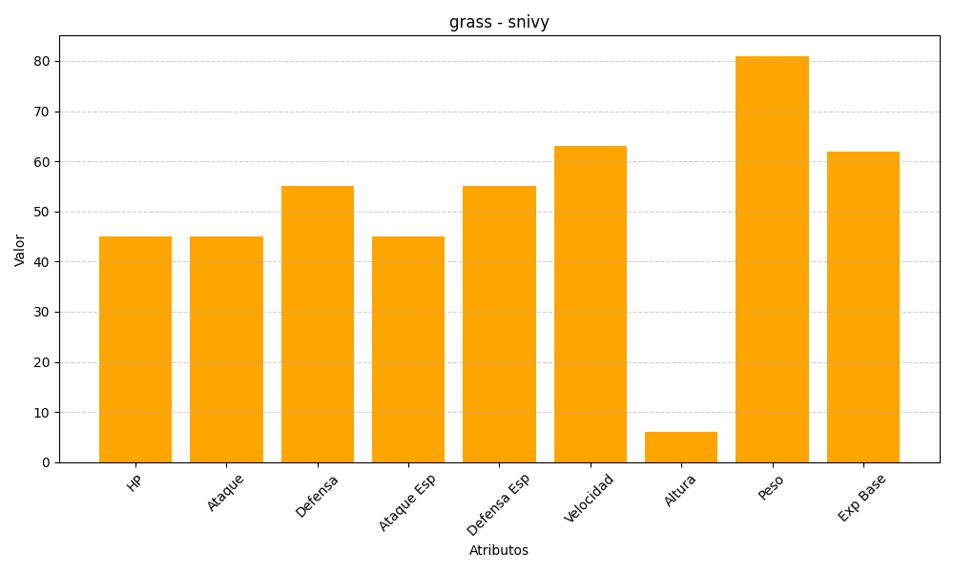
ID | Nombre | Tipo | HP | Ataque | Defensa | Ataque Especial | Defensa Especial | Velocidad | Altura | Peso | Experiencia Base
495 | snivy | grass | 45 | 45 | 55 | 45 | 55 | 63 | 6 | 81 | 62

